ログイン画面
画面ID |  |  |  | list |  |  |  |  | 画面名称 |  | 情報一覧 |  | 作成者 |  | 更新日
 |  |  |  |  |  |  |  |  |  |  |  |  | 陳悦豐 |  | 2019-12-25
(1) 画面レイアウト仕様
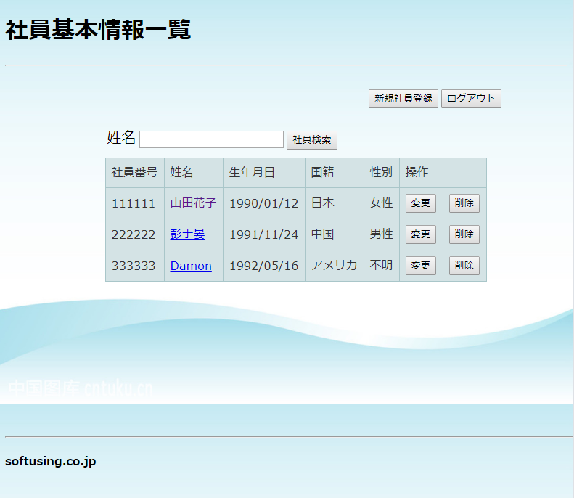
1
2
3

5
4
11

6
7
8
9
10

12
13

14

(2) 画面項目説明

項番 |  | 画面表示名 |  |  | 取得場所 |  | 取得名称 |  | コントロール |  | フォーマット | 初期値 |  | 備考
1 |  | 社員基本情報一覧 |  |  |  | - |  | - |  | 文言 | - | - |  | -
2 |  | 新規社員登録 |  |  |  | - |  | - |  | button | - | - |  | サブミット
3 |  | ログアウト |  |  |  | - |  | - |  | button | - | - |  | サブミット
4 |  | 社員検索 |  |  |  | - |  | - |  | button | - | - |  | サブミット
5 |  | 姓名 |  |  |  | - |  | - |  | textbox | - | - |  | -
6 |  | 社員番号 |  |  | 社員情報TBL |  | 社員番号 |  |  | 文言 | - | - |  | -
7 |  | 姓名 |  |  | 社員情報TBL |  | 姓名 |  |  | 文言 | - | - |  | -
8 |  | 生年月日 |  |  | 社員情報TBL |  | 生年月日 |  |  | 文言 | - | - |  | -
9 |  | 国籍 |  |  | 国籍情報TBL |  | 国籍 |  |  | 文言 | - | - |  | -
10 |  | 性別 |  |  | 性別情報TBL |  | 性別 |  |  | 文言 | - | - |  | -
11 |  | 操作 |  |  |  | - |  | - |  | 文言 | - | - |  | -
12 |  | 変更 |  |  |  | - |  | - |  | button | - | - |  | サブミット
13 |  | 削除 |  |  |  | - |  | - |  | button | - | - |  | サブミット
14 |  | softusing.co.jp |  |  |  | - |  | - |  | 文言 | - | - |  | -

(3) 入力項目チェック仕様

項番 |  | 入力項目 |  |  |  | チェック仕様 |  |  |  |  | ｴﾗｰ時の対処(出力MSG-ID等)
1 |  | 名前 |  |  |  | 日本語、英語、中国語のみ使えます。 |  |  |  |  | 姓名欄に漢字、カタカナ、ひらがなまだは英語以外に入力しないでください!

(4) 機能処理
一、画面の初期表示を行う。
 | 全ての社員情報をDBに検索して、表示する

二、下記のボタン、リンクを押下によって、下記の処理を行う
 | １．「社員検索」ボタン
 |  | ①画面項目（名前）の入力項目チェックを行う。
 |  |  | ・エラーがある場合、画面にエラーメッセージを表示する。
 |  |  | ・エラーがない場合、検索された該当社員の情報を表示する。

 | ２．「新規社員登録」ボタン
 |  | 社員基本情報登録画面に遷移する

 | ３．「変更」ボタン
 |  | 社員基本情報変更画面に遷移する

 | ４．「削除」ボタン
 |  | 社員基本情報削除画面に遷移する

 | ５．「各姓名」リンク
 |  | 社員基本情報詳細画面に遷移する

 | ６．「ログアウト」ボタン
 |  | ログイン画面に遷移する

